Sheet1
页面编号/說明 | 文本描述（ 如有修改请标注文字颜色）（添加： 绿色 修改： 红色） | 文本标识符 （研发用，勿修改） | 预置文本 | 繁體中文 (藍字：待定) | 简体中文 | 英文
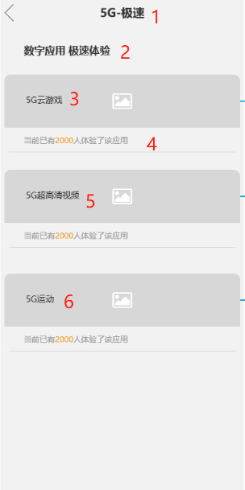 | 极速应用首页-标题 | C1 | 5G-极速 | 5G極速 | 5G极速 | 5G Speed
 | 极速应用首页-页面显示文字 | C2 | 数字应用，极速体验 | 「暢玩雲遊戲 感受5G速度」 | 「畅玩云游戏 感受5G速度」 | Play Cloud Game to experience 5G speed
 | 极速应用首页-页面显示文字 | C3 | 5G云游戏 | 5G 雲遊戲 | 5G 云游戏 | 5G Cloud Game
 | 极速应用首页-页面显示文字 | C4 | 当前已有2000人体验了该应用 | 當前已有0人體驗了該應用 | 当前已有0人体验了该应用 | 0 people are acted.
 | 极速应用首页-页面显示文字 | C5 | 5G超高清视频 | 5G超高清視頻 | 5G超高清视频 | 5G Ultra HD-Video
 | 极速应用首页-页面显示文字 | C6 | 5G运动 | 5G運動 | 5G运动 | 5G movement
 |  | C16
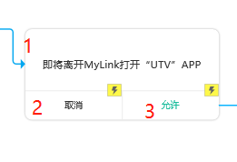 | 打开UTV弹窗 | C19 | 即将离开MyLink打开“UTV”APP | 即將離開MyLink打開“UTV”APP | 即将离开MyLink打开“UTV”APP | Leave from MyLink and redirect to UTV
 | 打开UTV弹窗 | C20 | 取消 | 取消 | 取消 | Cancel
 | 打开UTV弹窗 | C21 | 允许 | 允许 | 允许 | Accept
 |  | C22
 |  | C23
 |  | C24
 |  | C25
跳转链接（研发用，不用补充多语言文案） | 计步器页面链接 | C26 |  | 運動，感受不一樣的行走力量 | 运动，感受不一样的行走力量 | WeWalk. More experience for your step.
 |  | C27
 |  | C28
 | 云游戏banner | C29 |  | static/img/jisu/Ugame-small-banner-343x147-TC.jpg | static/img/jisu/Ugame-small-banner-343x147-SC.jpg | static/img/jisu/Ugame-small-banner-343x147-EN.jpg
 | 云游戏banner-详情页 | C30 |  | static/img/jisu/Ugame-Landing-Page-TC.jpg | static/img/jisu/Ugame-Landing-Page-SC.jpg | static/img/jisu/Ugame-Landing-Page-EN.jpg
 | 运动banner | C31 |  | static/img/jisu/sport-TC.png | static/img/jisu/sport-SC.png | static/img/jisu/sport-EN.png
 | UTVbanner | C32 |  | static/img/jisu/utv-TC.png | static/img/jisu/utv-SC.png | static/img/jisu/utv-EN.png
 |  | C33
 |  | C34
 |  | C35 |  | UTV | UTV | UTV
 |  | C36 |  | 全新版本UTV APP现已登陆，客户只需下载或更新至最新版本，即于智能手机随时随地收看精彩直播、点播内容，包括NBA、24小时新闻财经娱乐、精彩剧集及综艺节目等！请即点击 bit.ly/2avofSa 前往App Store或Google Play下载！ | 全新版本UTV APP現已登陸，客戶只需下載或更新至最新版本，即於智能手機隨時隨地收看精彩直播、點播內容，包括NBA、24小時新聞財經娛樂、精彩劇集及綜藝節目等！ | The all-new UTV App version is now available. Simply download or update the UTV App on your smartphone to enjoy diverse and exciting Live channels and VOD contents including NBA basketball games, 24-hour News, Finance and Infotainment, dramas and variety shows anytime and anywhere! Please click bit.ly/2avofSa to download and install UTV via Google Play and iTunes App Store now!
 |  | C37 |  | 无尽影视娱乐 尽在UTV | 無盡影視娛樂 盡在UTV | Endless media entertainment All in UTV
 |  | C38 |  | UTV内容天天更新，让您随时收睇一系列精彩节目。 更会推送重点节目，从此不再错过精彩片刻！ | UTV內容天天更新，讓您隨時收睇一系列精彩節目。 更有推送重點節目，從此不再錯過精彩片刻！ | UTV contents are updated daily, giving you a selection of exciting programs on-the-go. Featuring push notification on key programs, so you will never miss any exciting moments
 |  | C39 |  | 除了上述频道，UTV亦有提供中国中央电视新闻、财经、高清及外语频道、熊猫频道等多样化内容。 | 除了上述頻道，UTV亦有提供中國中央電視新聞、財經、高清及外語頻道、熊貓頻道等多樣化內容。 | UTV also provides other contents such as CCTV News and foreign language channels, Panda channels and Chinese dramas.
 |  | C40 |  | 立即体验 | 立即體驗
 |  | C41 |  | static/img/jisu/UTV_img_tc@2x.png | static/img/jisu/UTV_img_sc@2x.png | static/img/jisu/UTV_img_en@2x.png
 | 分享文案-标题 | C42 |  | 5G極速 | 5G极速 | 5G Speed
 | 分享文案-简介 | C43 |  | 「暢玩雲遊戲 感受5G速度」 | 「畅玩云游戏 感受5G速度」 | Play Cloud Game to experience 5G speed

